Lapo nustatymai
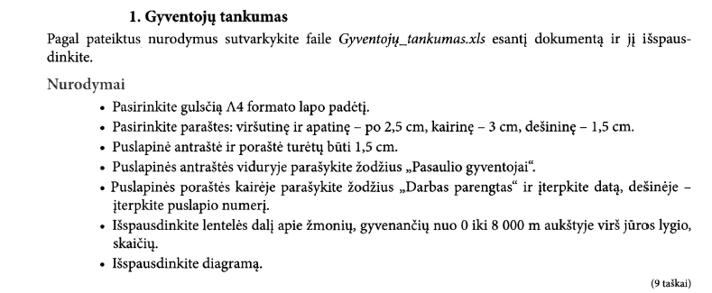
GYVENTOJŲ SKAIČIUS SKIRTINGO AUKŠČIO VIETOVĖSE
Vietovės aukštis, m virš jūros lygio | Gyventojų tankumas, žm/km2
0–25 | 130
25–100 | 100
100–500 | 60
500–1200 | 35
1200–5000 | 10
5000–8000 | 1

Atstumas iki jūros, km | Gyventojų tankumas, žm/km2
0–50 | 130
50–100 | 90
100–500 | 50
500–1000 | 25
1000–5000 | 8
Gyventojų skaičius skirtingo aukščio vietovėse
 | Gyventojų tankumas, žm/km2
0–25 | 130
25–100 | 100
100–500 | 60
500–1200 | 35
1200–5000 | 10
5000–8000 | 1
 |  | Pastaba. Spausdinti nereikia

Įv. funkcijos
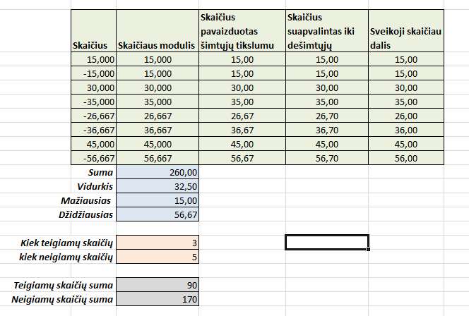
Skaičius | Skaičiaus modulis | Skaičius pavaizduotas šimtųjų tikslumu | Skaičius suapvalintas iki dešimtųjų | Sveikoji skaičiaus dalis
15.000 | 15.000 | 15.00 | 15.00 | 15.00
-15.000 | 15.000 | 15.00 | 15.00 | 15.00
30.000 | 30.000 | 30.00 | 30.00 | 30.00
-35.000 | 35.000 | 35.00 | 35.00 | 35.00
-26.667 | 26.667 | 26.67 | 26.70 | 26.00
-36.667 | 36.667 | 36.67 | 36.70 | 36.00
45.000 | 45.000 | 45.00 | 45.00 | 45.00
-56.667 | 56.667 | 56.67 | 56.70 | 56.00
Suma | 260.00 | 260.00 | 260.00 | 260.00
Vidurkis | 32.50 | 32.50 | 32.50 | 32.00
Mažiausias | 15.00
Džidžiausias | 56.67

Kiek teigiamų skaičių | 3
kiek neigiamų skaičių | 5

Teigiamų skaičių suma | 90
Neigiamų skaičių suma | 170

Abs, mišr koordinatės
Mobiliojo ryšio paslaugų kainos
 |  | UAB "Gegutė" | UAB "Vyturys"
Abonentinis mėnesio mokestis |  | 20.00 Lt | 12.00 Lt | Į langelį C7 įrašykite laisvai kopijuojamą formulę, kuri apskaičiuotų mobiliojo ryšio paslaugas (Abonementinis mėnesio mokestis + Vienos min kaina*Minučių)
Vienos pokalbio minutės kaina |  | 0.18 Lt | 0.25 Lt | Formulę nukopijuokite į langelius C7:D27

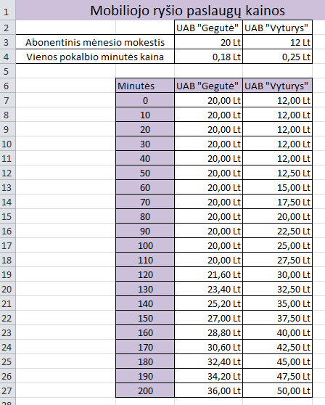
 | Minutės | UAB "Gegutė" | UAB "Vyturys"
 | 0 | 20.00 Lt | 12.00 Lt
 | 10 | 20.00 Lt | 12.00 Lt
 | 20 | 20.00 Lt | 12.00 Lt
 | 30 | 20.00 Lt | 12.00 Lt
 | 40 | 20.00 Lt | 12.00 Lt
 | 50 | 20.00 Lt | 12.50 Lt
 | 60 | 20.00 Lt | 15.00 Lt
 | 70 | 20.00 Lt | 17.50 Lt
 | 80 | 20.00 Lt | 20.00 Lt
 | 90 | 20.00 Lt | 22.50 Lt
 | 100 | 20.00 Lt | 25.00 Lt
 | 110 | 20.00 Lt | 27.50 Lt
 | 120 | 21.60 Lt | 30.00 Lt
 | 130 | 23.40 Lt | 32.50 Lt
 | 140 | 25.20 Lt | 35.00 Lt
 | 150 | 27.00 Lt | 37.50 Lt
 | 160 | 28.80 Lt | 40.00 Lt
 | 170 | 30.60 Lt | 42.50 Lt
 | 180 | 32.40 Lt | 45.00 Lt
 | 190 | 34.20 Lt | 47.50 Lt
 | 200 | 36.00 Lt | 50.00 Lt

Teksto jungimas
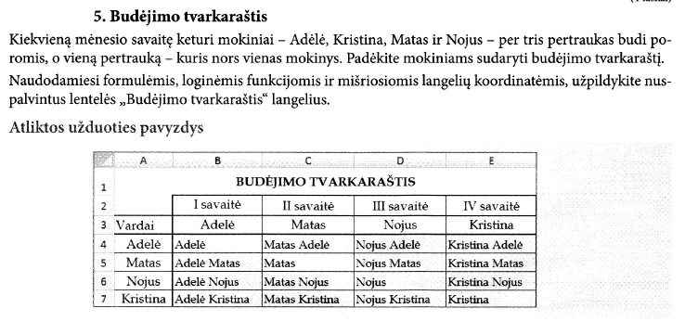
BUDĖJIMO TVARKARAŠTIS
 | I savaitė | II savaitė | III savaitė | IV savaitė
Vardai | Adelė | Matas | Nojus | Kristina
Adelė | Adelė | MatasAdelė | NojusAdelė | KristinaAdelė
Matas | AdelėMatas | Matas | NojusMatas | KristinaMatas
Nojus | AdelėNojus | MatasNojus | Nojus | KristinaNojus
Kristina | AdelėKristina | MatasKristina | NojusKristina | Kristina

 | Pastaba. Tekstas jungiamas "&", pvz.: A1&A2

pvz
I SEMESTRO REZULTATAI
Šios dienos data |  | 2023-05-18
Bazinė socialinė išmoka |  | 130 Lt

Grupė | Vardas ir pavardė | Dalykai |  |  |  |  |  |  | Rezultatų vidurkis | Stipendija
 |  | Informacinių techn. pagrindai | Matematika | Fizika | Chemija | Programavimo įvadas | Užsienio kalba | Kalbos kultūra
1_1 | Almantė Malikėnaitė | 9 | 8 | 8 | 8 | 8 | 9 | 8 | 8.29 | 130 Lt
1_1 | Diana Žilinskaitė | 7 | 2 | 2 | 6 | 5 | 8 | 8 | 5.43
1_1 | Juozas Baikauskas | 3 | 4 | 4 | 3 | 4 | 4 | 6 | 4.00
1_1 | Jūratė Mackevičiūtė | 8 | 7 | 8 | 9 | 7 | 8 | 8 | 7.86
1_1 | Rolandas Vanagas | 8 | 7 | 7 | 6 | 3 | 8 | 8 | 6.71
1_1 | Silvestras Klimka | 7 | 5 | 2 | 3 | 4 | 6 | 7 | 4.86
1_1 | Zita Vaškevičiūtė | 4 | 3 | 1 | 7 | 6 | 8 | 5 | 4.86
1_2 | Darius Jasulionis | 8 | 10 | 9 | 10 | 8 | 9 | 9 | 9.00 | 130 Lt
1_2 | Daiva Ivinskaitė | 9 | 8 | 8 | 8 | 7 | 8 | 9 | 8.14 | 130 Lt
Dalykų egzaminų įvertinimai
1_2 | Gintaras Katkus | 9 | 7 | 7 | 8 | 7 | 8 | 7 | 7.57
1_2 | Gitana Laurinskytė | 9 | 5 | 5 | 3 | 4 | 6 | 7 | 5.57
1_2 | Nijolė Austytė | 7 | 6 | 6 | 6 | 5 | 7 | 6 | 6.14
1_2 | Mindaugas Mačys | 9 | 8 | 9 | 8 | 9 | 8 | 9 | 8.57 | 130 Lt
1_2 | Tadas Paškevičius | 7 | 5 | 4 | 3 | 4 | 7 | 7 | 5.29
1_2 | Žydrūnė Šimkūnaitė | 5 | 4 | 5 | 6 | 3 | 5 | 6 | 4.86

Dalykų įvertinimų vidurkis |  | 7.3 | 5.9 | 5.7 | 6.3 | 5.6 | 7.3 | 7.3
Nepatenkinamų įvertinimų |  | 1 | 2 | 3 | 4 | 2 | 0 | 0

 |  | 1-os grupės studentų skaičius |  |  |  |  |  |  | 7
 |  | 2-os grupės studentų skaičius |  |  |  |  |  |  | 8
 |  | 1-ai grupei išmokama stipendijų suma |  |  |  |  |  |  | 130 Lt
 |  | 2-ai grupei išmokama stipendijų suma |  |  |  |  |  |  | 390 Lt
 |  | Išmokamų stipendijų suma |  |  |  |  |  |  | 520 Lt

